Donativos o subsidios
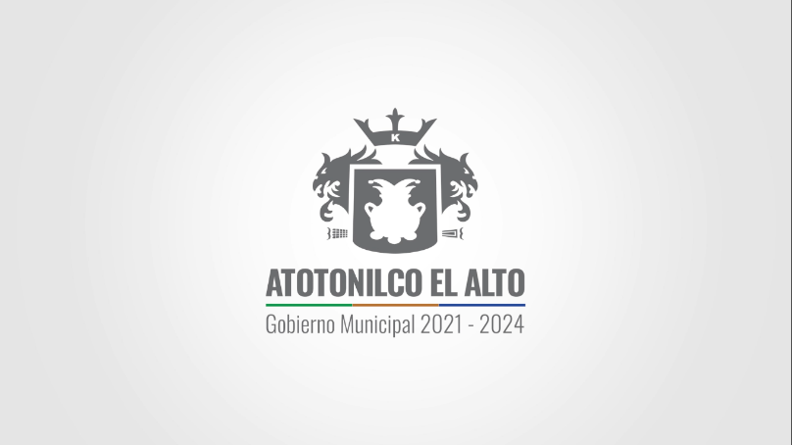
 |  |  | MUNICIPIO DE ATOTONILCO EL ALTO, JALISCO.

 |  |  | REPORTE EGRESOS DE FEBRERO 2022
 |  |  | PADRON

FECHA |  |  | RECURSO/ BENEFICIO/ APOYO | UNIDAD TERRITORIAL | EDAD | SEXO
 | NOMBRE | MONTO
Feb-22 | ANGELICA GUADALUPE N | APOYO DIRECTO DEL ESTADO | ECONOMICO | ATOTONILCO |  | F
Feb-22 | CARMEN CELINA N | APOYO DIRECTO DEL ESTADO | ECONOMICO | ATOTONILCO |  | F
Feb-22 | ERIKA ADRIANA N | APOYO DIRECTO DEL ESTADO | ECONOMICO | ATOTONILCO |  | F
Feb-22 | MAYDA ESPERANZA N | APOYO DIRECTO DEL ESTADO | ECONOMICO | ATOTONILCO |  | F
Feb-22 | MARIA GUADALUPE N | APOYO DIRECTO DEL ESTADO | ECONOMICO | ATOTONILCO |  | F
Feb-22 | M INEZ GUADALIPE N | APOYO DIRECTO DEL ESTADO | ECONOMICO | ATOTONILCO |  | F
Feb-22 | MARIA DE LA LUZ N | APOYO DIRECTO DEL ESTADO | ECONOMICO | ATOTONILCO |  | F
Feb-22 | OLIVIA SUSANA N | APOYO DIRECTO DEL ESTADO | ECONOMICO | ATOTONILCO |  | F
 |  | #REF!

PERIODO DE ACTUALIZACIÓN EN PORTAL: MENSUAL

ART. 8 FRACC. V, l) Los donativos o subsidios, en especie o en numerario, otorgados por el Sujeto Obligado;

NOTA: Por tratarse de una persona física, no se registra el RFC de manera íntegra, toda vez que es considerado como un dato confidencial. Lo anterior con fundamento en Ley de Transparencia y Acceso a la Información Pública del Estado de Jalisco y sus municipios, Art. 4 Fracción IV y V, y artículo 21, así como los lineamientos generales en materia de protección de información confidencial y reservada.

